Zoning
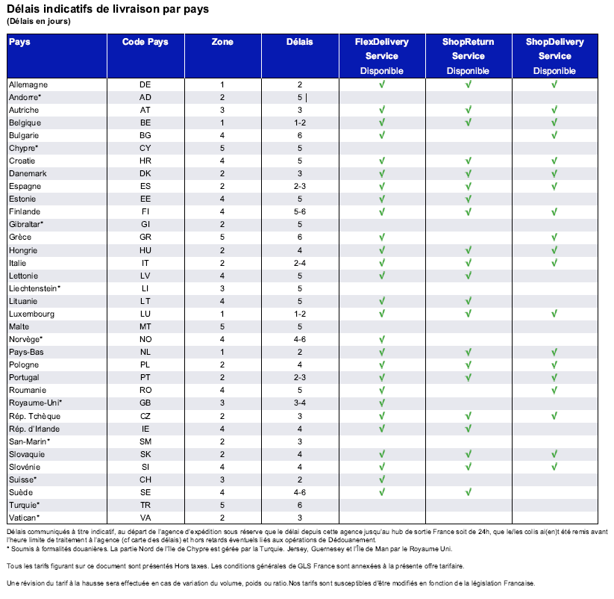
Pays | Zone | TVA
AD | 2 | 0.2
AT | 3 | 0.2
BE | 1 | 0.2
BG | 4 | 0.2
CH | 3 | 0
CY | 5 | 0.2
CZ | 2 | 0.2
DE | 1 | 0.2
DK | 2 | 0.2
EE | 4 | 0.2
ES | 2 | 0.2
FI | 4 | 0.2
FR | France | 0.2
GB | 3 | 0.2
GI | 2 | 0.2
GR | 5 | 0.2
HR | 4 | 0.2
HU | 2 | 0.2
IE | 4 | 0.2
IT | 2 | 0.2
LI | 3 | 0.2
LU | 1 | 0.2
LT | 4 | 0.2
LV | 4 | 0.2
MT | 5 | 0.2
NL | 1 | 0.2
NO | 4 | 0.2
PL | 2 | 0.2
PT | 2 | 0.2
RE | 4 | 0
RO | 4 | 0.2
SE | 4 | 0.2
SI | 4 | 0.2
SK | 2 | 0.2
SM | 2 | 0.2
TR | 5 | 0.2
VA | 2 | 0.2

